Plan Acción
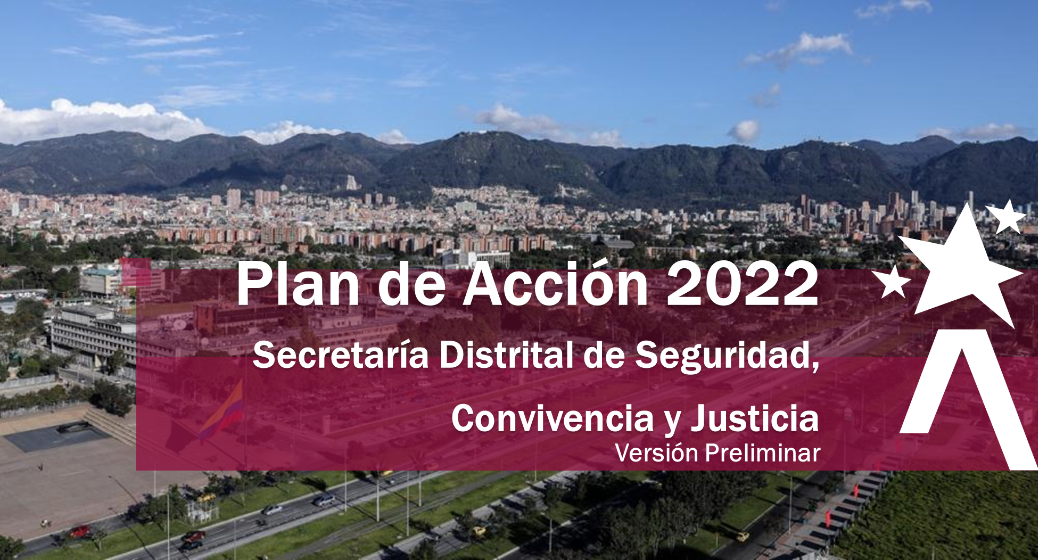

La Secretaria Distrital de Seguridad, Convivencia y Justicia (SDSSCJ) a continuación, presenta el Plan Operativo Anual (POA), el cual se formula para la presente vigencia 2022. Este Plan en la Secretaria Distrital de Seguridad, Convivencia y Justicia (SDSCJ), se convierte en el instrumento de Planeación Institucional a corto plazo, que contiene todas las metas anuales de cada una de las dependencias que hacen parte de la estructura organizacional de la Secretaria (Decreto Distrital 413 del 30 de septiembre de 2016), definiéndose además, la relación con los proyectos de inversión y las políticas del Modelo Integrado de Planeación y Gestión -MIPG-.

Es importante mencionar, que la elaboración del POA, se realizó de manera participativa con los servidores de la Secretaría, en espacios en donde se llevaron a cabo los análisis externos e internos, las debilidades, oportunidades, fortalezas, amenazas y riesgos que pueden llegar a incidir en el logro de los objetivos de los procesos planteados por la administración, y bajo el marco estratégico del Plan de Desarrollo Distrital 2020-2024 “Un Nuevo Contrato Social y Ambiental para la Bogotá del Siglo XXI”, los diferentes Planes Institucionales.

Dando cumplimiento a lo establecido en la Política de Transparencia y Acceso a la Información Pública y, en la Política de Participación Ciudadana, la SDSCJ presenta el Plan de Acción 2022 para comentarios de la ciudadanía. Este Plan está conformado por 144 metas, las cuales se pueden consultar en detalle en esta versión. Para remitir sus comentarios por favor diligenciar el formulario respectivo. Agradecemos sus aportes.

D. Jurídica Contratos
Volver al índice
 |  | Proceso: |  |  |  |  |  |  |  |  |  |  |  |  |  | Direccionamento Sectorial e Institucional |  |  |  |  |  |  |  |  |  |  |  |  |  |  |  |  |  | Código:
 |  |  |  |  |  |  |  |  |  |  |  |  |  |  |  |  |  |  |  |  |  |  |  |  |  |  |  |  |  |  |  |  |  | Versión: 2
 |  |  |  |  |  |  |  |  |  |  |  |  |  |  |  |  |  |  |  |  |  |  |  |  |  |  |  |  |  |  |  |  |  | Fecha Aprobación:
 |  | Documento: |  |  |  |  |  |  |  |  |  |  |  |  |  | Matriz Plan Operativo Anual |  |  |  |  |  |  |  |  |  |  |  |  |  |  |  |  |  | Fecha de Vigencia: 16/12/2021

PROCESO |  | Gestión Jurídica y Contractual |  |  |  |  |  |  |  |  |  |  |  |  |  |  |  |  |  |  |  |  |  |  | DEPENDENCIA: |  | JURIDICA Y CONTRACTUAL |  |  |  |  |  |  |  | TIPO DE PROCESO: |  | De apoyo
OBJETIVO PROCESO |  | Orientar, asegurar y verificar el cumplimiento del orden jurídico de la Entidad, brindar asesoría jurídica a todas las dependencias en los diferentes temas, tramitar los procesos de contratación que le correspondan, sustanciar para firma del Secretario de Despacho la Segunda Instancia de los procesos disciplinarios; tramitar y decidir los recursos de apelación de las decisiones que profieran los Inspectores y Corregidores Distritales de Policía, respecto de los comportamientos contrarios a la convivencia de su competencia, atender los procesos judiciales, mediante herramientas jurídicas la asesoría, la defensa judicial, resoluciones y el cumplimiento del plan anual de adquisiciones, para asesorar los asuntos jurídicos que se susciten en la entidad, proteger los intereses y derechos de la Secretaría, al resolver los recursos de apelación, contratar y ejecutar la adquisición de obras, bienes y servicios y ejercer la defensa judicial. |  |  |  |  |  |  |  |  |  |  |  |  |  |  |  |  |  |  |  |  |  |  |  |  |  |  |  |  |  |  |  |  |  |  | FECHA DE FORMULACION: DD/MM/AAAA | 2022-01-18
FORMULACIÓN DEL PLAN OPERATIVO Ó PLAN DE GESTIÓN
 |  |  | CUANTIFICACIÓN DE LA META |  |  |  |  |  |  |  |  |  |  |  |  |  |  |  | HOJA DE LA VIDA DEL INDICADOR
ID. META GLOBAL | META GLOBAL | PONDERACIONES | Trimestre I |  |  | Trimestre II |  |  | Trimestre III |  |  | Trimestre IV |  |  | ANUAL |  |  | Avance Anual POA | NOMBRE INDICADOR | DEFINICIÓN | UNIDAD DE MEDIDA | FÓRMULA INDICADOR |  | TIPO INDICADOR | FUENTE DE INFORMACIÓN | NIVEL DEL INDICADOR | ESTRUCTURA DEL INDICADOR | PERIODÍCIDAD DE DATOS | DISPONIBILIDAD DE DATOS | LÍNEA BASE |  |  | INDICADOR POR TEMÁTICA | DESAGREGACIÓN GEOGRÁFICA | HACE PARTE DE |  |  |  |  |  |  | RESPONDE AL CUMPLIMIENTO DE: | OBSERVACIONES | RESPONSABLES
 |  |  | Prog | Eject | %Ejec | Prog | Eject | %Ejec | Prog | Eject | %Ejec | Prog | Eject | %Ejec | Prog | Eject | %Ejec | 0% |  |  |  | NUMERADOR ( Nombre de la Variable) | DENOMINADOR ( Nombre de la variable) |  |  |  |  |  |  | Linea Base | Vigencia del Indicador | Vigencia de la linea base |  |  | Objetivo estratégico o Objetivo de calidad | Plan de desarrollo | PMR | Matriz DOFA | Proyectos de Inversion | Política de gestión MIPG | Planes Institucionales Decreto 612 de 2018
1 | Elaborar y socializar el Plan Maestro de Acciones Judiciales, una vez sea expedida la Política por parte de la Secretaría Jurídica Distrital, | 30% | 0 |  |  | 0% |  |  | 50% |  | 0.00% | 50% |  | 0.00% | 100% | 0 | 0.00% | 0.00% | Plan Maestro de Acciones Judiciales elaborado y socializado | Se elaborará y socializará al equipo de Defensa Judicial el Plan Maestro de Acciones Judiciales, en pro de asegurar el ejercicio eficiente de las actividades judiciales propias de la Entidad. | Documento denominado "Plan Maestro de Acciones Judiciales" y acta de asistencia a la capacitación virtual o presencial mediante la cual se socializará. | Documento elaborado y socializado | Documento programado | Eficacia | Interna | Central | Índice o razón | Semestral | Media | N/A | 2022 | N/A | Gestión | Entidad | Fortalecer la capacidad Institucional y la gestión administrativa que permita el cumplimiento de la misión institucional |  |  |  |  |  |  | Decreto 1069 de 2015, Acuerdo Distrital 761 de 2020, Ley 1474 de 2011 Estatuto Anticorrupción |  | PROFESIONAL ESPECIALIZADO DEFENSA JUDICIAL DIRECCION JURIDICA Y CONTRACTUAL
2 | Elaborar y ejecutar el plan de contingencia para el trámite de la contratación directa de la vigencia 2022, en atención a la entrada en vigencia de la Ley de Garantías | 30% | 100% |  | 0.00% | 0% |  |  | 0% |  |  | 0% |  |  | 100% | 0% | 0.00% | 0.00% | Plan de Contingencia Contratación Ley de Garantias ejecutado | Se elaborará y ejecutará un plan de contingencia para llevar a cabo la totalidad de la contratación directa que requiere la entidad para desarrollar las actividades de su competencia durante la vigencia 2022, | Informe de la Programación para el trámite de la Contratación Directa durante la vigencia de la Ley de Garantias e Informe final de la contratación realizada durante este mismo periodo | Plan de contingencia para el trámite de la contratación directa ejecutado | Plan de contingencia para el trámite de la contratación directa programado | Eficacia | Interna | Central | Índice o razón | Mensual | Alta | N/A | 2022 | N/A | Gestión | Entidad | Fortalecer la capacidad Institucional y la gestión administrativa que permita el cumplimiento de la misión institucional |  |  |  |  |  |  | LEY 996 DE 2005, Ley 1474 de 2011 Estatuto Anticorrupción, Acuerdo Distrital 761 de 2020 |  | DIRECCIÓN JURIDICA Y CONTRACTUAL
3 | Revisar y elaborar los procesos de contratación que sean de competencia de la Dirección Jurídica y Contractual de la vigencia 2022 | 20% | 10% |  | 0.00% | 20% |  | 0.00% | 35% |  | 0.00% | 35% |  | 0.00% | 100% | 0% | 0.00% | 0.00% | Porcentaje de Procesos contractuales gestionados | Responde a la medición de la gestión que realiza a la Dirección Jurídica y Contractual frente a los necesidades contractuales de la entidad. | Porcetaje | Número de procesos radicados | número de procesos gestionados | Eficacia | Interna | Central | Índice o razón | Mensual | Alta | N/A | 2022 | N/A | Gestión | Entidad | Fortalecer la capacidad Institucional y la gestión administrativa que permita el cumplimiento de la misión institucional |  |  |  |  |  |  | Constitución Pólitica de Colombia. Ley 80 de 1993, Ley 1150 de 2007. Ley 1882 de 2018. Decreto 1082 de 2015. Ley 1474 de 2011 y demás normas que regulen la materrial |  | DIRECCIÓN JURIDICA Y CONTRACTUAL
4 | Realizar la transferencia documental de la vigencia 2019, de acuerdo a la tabla de retención documental | 20% | 10% |  | 0.00% | 10% |  | 0.00% | 30% |  | 0.00% | 50% |  | 0.00% | 100% |  | 0.00% | 0.00% | Transferencia Documental 2019 realizada | Se realizarán las actividades necesarias para garantizar que durante el año 2022 se realice la transferencia documental de la vigencia 2019 de acuerdo con las tablas de retención documental adoptadas y vigentes en la SDSCJ | Transferencia Documental 2019 realizada | Transferencia documental realizada | Transferencia documental programada | Eficacia | Interna | Central | Índice o razón | Bimestral | Alta | N/A | 2022 | N/A | Gestión | Entidad | Fortalecer la capacidad Institucional y la gestión administrativa que permita el cumplimiento de la misión institucional |  |  |  |  |  |  | Decreto 2578 de 2012, Decreto 1515 de 2013, Acuerdo Distrital 761 de 2020, Ley 1474 de 2011 Estatuto Anticorrupción |  | PERSONAL ENCARGADO DEL ARCHIVO- DIRECCION JURIDICA Y CONTRACTUAL
 |  | 100.00%

